EXEMPLO1
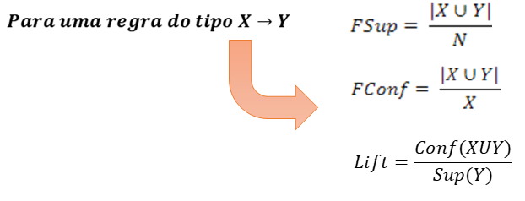
ConfMin >= | 0.7
SupMin >= | 0.6
ID | A | B | C | D | E | F
1 | X |  | X | X | X | X
2 | X | X |  |  | X
3 |  |  | X |  | X | X
4 |  |  | X | X |  | X
5 | X |  | X |  | X | X
 | 3 | 1 | 4 | 2 | 4 | 4
SupIndividual | 0.6 | 0.2 | 0.8 | 0.4 | 0.8 | 0.8

2x2 | A,C,E,F | suporte |  | confiança | lift |  | confiança | lift
AC | 2 | 0.4
AE | 3 | 0.6 | A->E | 1 | 1.25 | E->A | 0.75 | 1.25
AF | 2 | 0.4
CE | 3 | 0.6 | C->E | 0.75 | 0.9375 | E->C | 0.75 | 0.9375
CF | 4 | 0.8 | C->F | 1 | 1.25 | F->C | 1 | 1.25
EF | 3 | 0.6 | E->F | 0.75 | 0.9375 | F->E | 0.75 | 0.9375

3X3 | A,C,E,F | suporte |  | confiança | lift |  | confiança | lift
ACE | 2 | 0.4 | C->EF | 0.75 | 1.25 | EF-> C | 1 | 1.25
ACF | 2 | 0.4 | E->CF | 0.75 | 0.9375 | CF->E | 0.75 | 0.9375
AEF | 2 | 0.4 | F->CE | 0.75 | 1.25 | CE->F | 1 | 1.25
CEF | 3 | 0.6

4X4 | C,E,F

